Sheet1
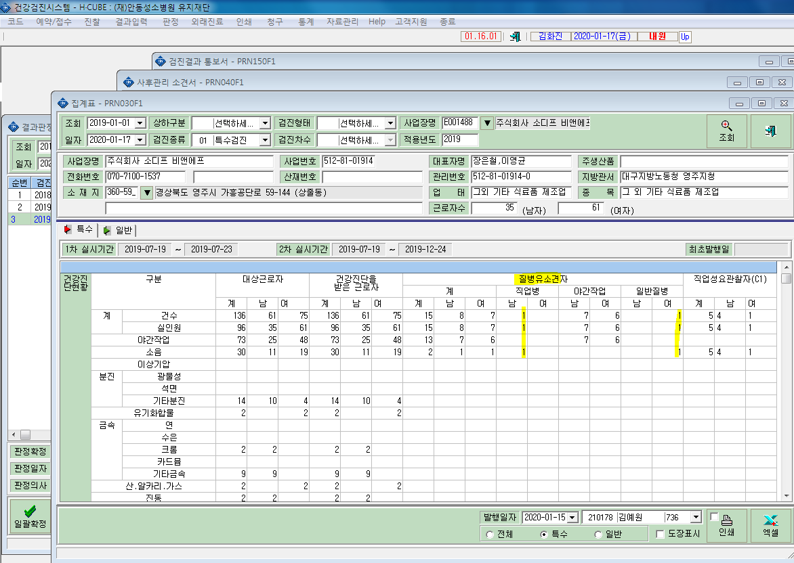
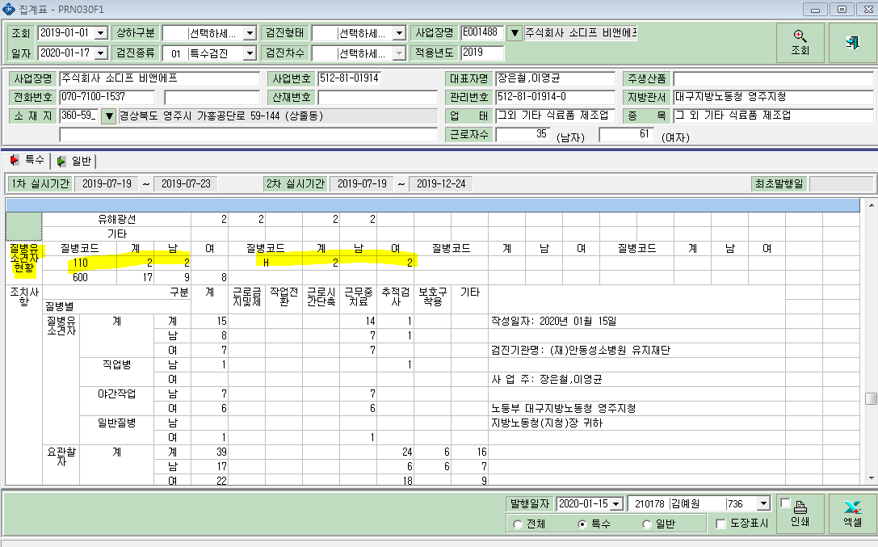
* 집계표에서 '주식회사 소디프 비앤에프' 문성홍 소음 D1(좌,우) 질병유소견자(110)판정을 1명 받고, 장영자 소음 D2(좌,우) 질병유소견자(H)판정으로 한사람이 동일 표적장기로 좌,우 판정받은내용이 따로 카운트 되는거같습니다. 아래에 표시는 안했지만 야간작업도 마찬가지로 600번으로 표시되었으나 같은 표적장기 한사람당 중복되는건수도 따로 카운트 되고있습니다.

